상품제안서
골프 3피스 5구+자석싸바리 굿즈세트 | 상품코드: S43152

 |  |  |  |  |  |  | 02-713-8555 | www.synergygift.co.kr
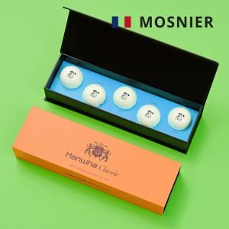

【상세/제작정보】 | <p><span style="font-size: 14pt;">기본인쇄 - 골프공 단면 + 슬라이딩케이스 + 간지 컬러인쇄 포함</span></p><p>&nbsp;</p>

【인쇄/포장옵션】 | 풀칼라 / 포장불가능

【공급단가】 | 수량 | 100~ | 300~ | 500~ | 1,000~ | 3,000~
*VAT별도 | 단가 | 15,800원 | 15,200원 | 14,700원 | 14,400원 | 14,200원

【상품 URL】 | https://www.synergygift.co.kr:443/src/goods_detail.php?gdno=43152

